圖表索引
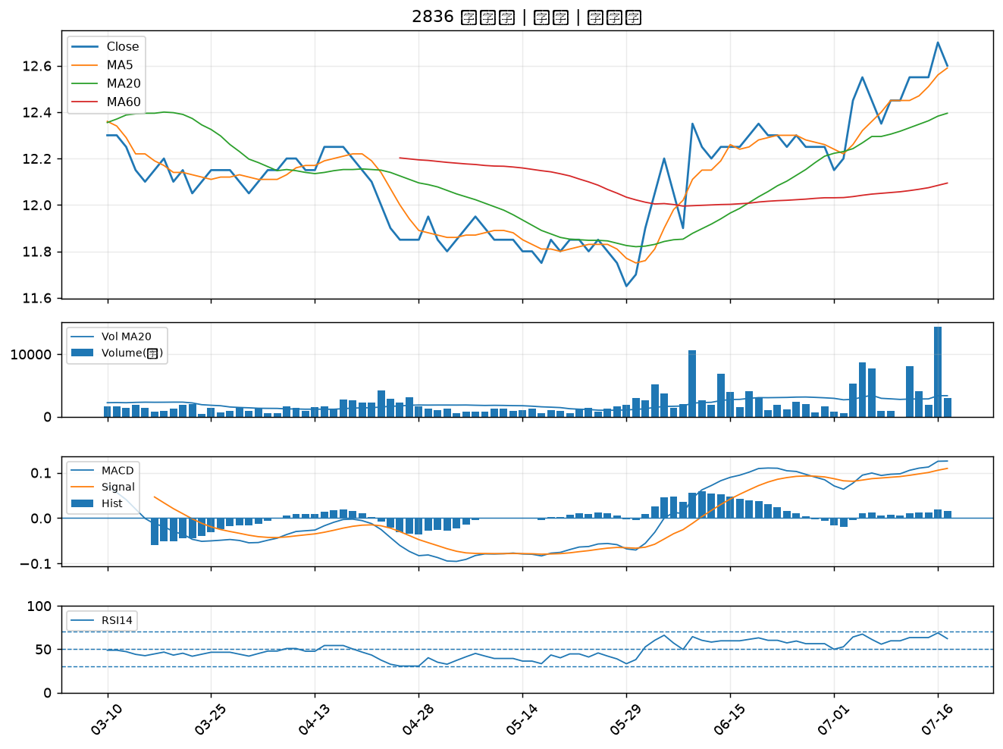
股票代號 | 股票名稱 | 市場 | 買進觀察分級 | 主力突破分數 | 圖表路徑
2880 | 華南金 | 上市 | A級 | 7 | output/charts/20260717/2880_華南金.png
6243 | 迅杰 | 上市 | A級 | 7 | output/charts/20260717/6243_迅杰.png
1517 | 利奇 | 上市 | A級 | 6 | output/charts/20260717/1517_利奇.png
1216 | 統一 | 上市 | A級 | 5 | output/charts/20260717/1216_統一.png
1808 | 潤隆 | 上市 | A級 | 5 | output/charts/20260717/1808_潤隆.png
2867 | 三商壽 | 上市 | A級 | 4 | output/charts/20260717/2867_三商壽.png
9914 | 美利達 | 上市 | A級 | 4 | output/charts/20260717/9914_美利達.png
2884 | 玉山金 | 上市 | A級 | 4 | output/charts/20260717/2884_玉山金.png
1526 | 日馳 | 上市 | B級 | 6 | output/charts/20260717/1526_日馳.png
6277 | 宏正 | 上市 | B級 | 4 | output/charts/20260717/6277_宏正.png
2886 | 兆豐金 | 上市 | B級 | 3 | output/charts/20260717/2886_兆豐金.png
2105 | 正新 | 上市 | B級 | 3 | output/charts/20260717/2105_正新.png
9921 | 巨大 | 上市 | B級 | 3 | output/charts/20260717/9921_巨大.png
3024 | 憶聲 | 上市 | B級 | 3 | output/charts/20260717/3024_憶聲.png
1434 | 福懋 | 上市 | B級 | 3 | output/charts/20260717/1434_福懋.png
5871 | 中租-KY | 上市 | B級 | 3 | output/charts/20260717/5871_中租-KY.png
5876 | 上海商銀 | 上市 | B級 | 2 | output/charts/20260717/5876_上海商銀.png
4534 | 慶騰 | 上櫃 | B級 | 2 | output/charts/20260717/4534_慶騰.png
8039 | 台虹 | 上市 | B級 | 2 | output/charts/20260717/8039_台虹.png
5880 | 合庫金 | 上市 | B級 | 2 | output/charts/20260717/5880_合庫金.png
4541 | 晟田 | 上櫃 | B級 | 2 | output/charts/20260717/4541_晟田.png
2912 | 統一超 | 上市 | B級 | 2 | output/charts/20260717/2912_統一超.png
2801 | 彰銀 | 上市 | B級 | 1 | output/charts/20260717/2801_彰銀.png
3413 | 京鼎 | 上市 | B級 | 1 | output/charts/20260717/3413_京鼎.png
6141 | 柏承 | 上市 | B級 | 1 | output/charts/20260717/6141_柏承.png
2527 | 宏璟 | 上市 | B級 | 1 | output/charts/20260717/2527_宏璟.png
4513 | 福裕 | 上櫃 | B級 | 1 | output/charts/20260717/4513_福裕.png
2892 | 第一金 | 上市 | B級 | 0 | output/charts/20260717/2892_第一金.png
2836 | 高雄銀 | 上市 | B級 | 0 | output/charts/20260717/2836_高雄銀.png

2880 華南金｜A級
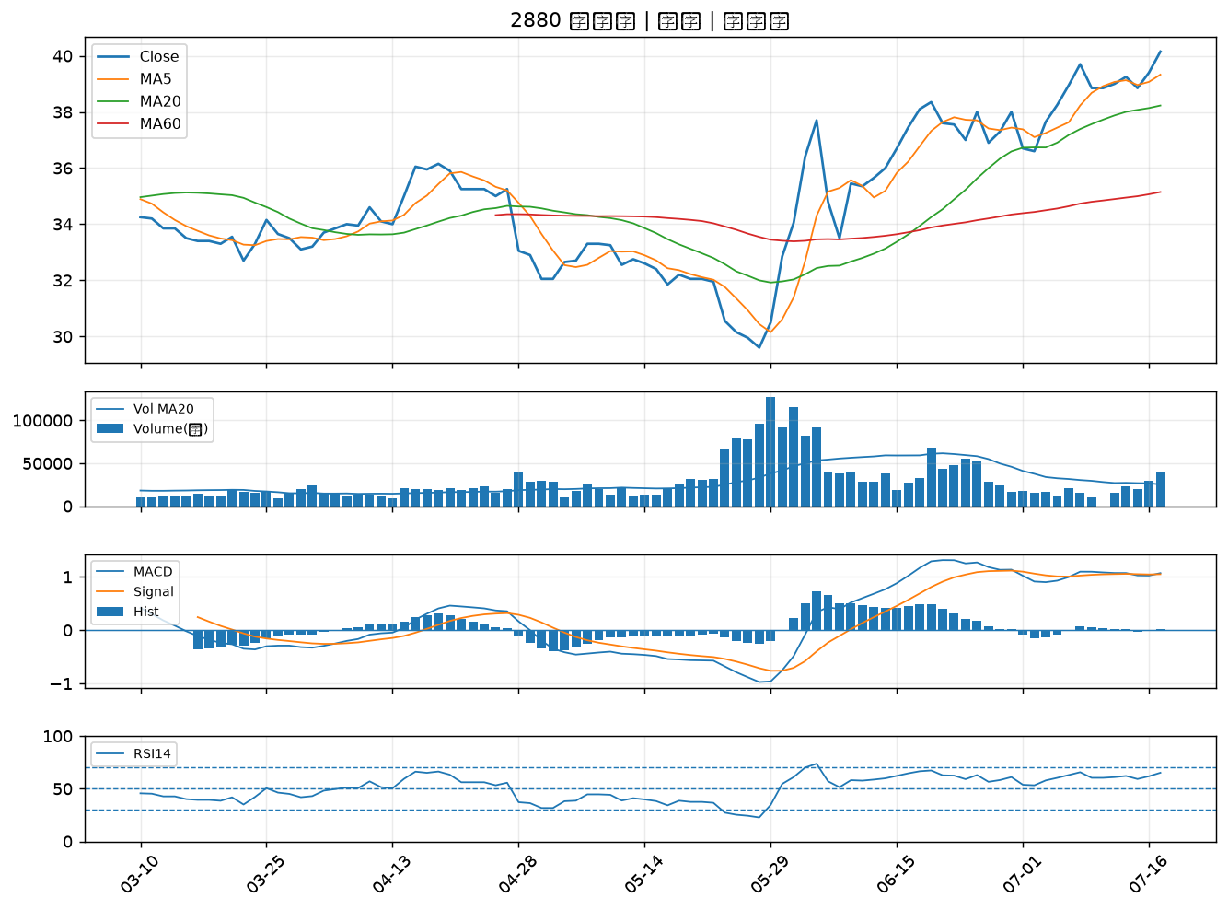

6243 迅杰｜A級
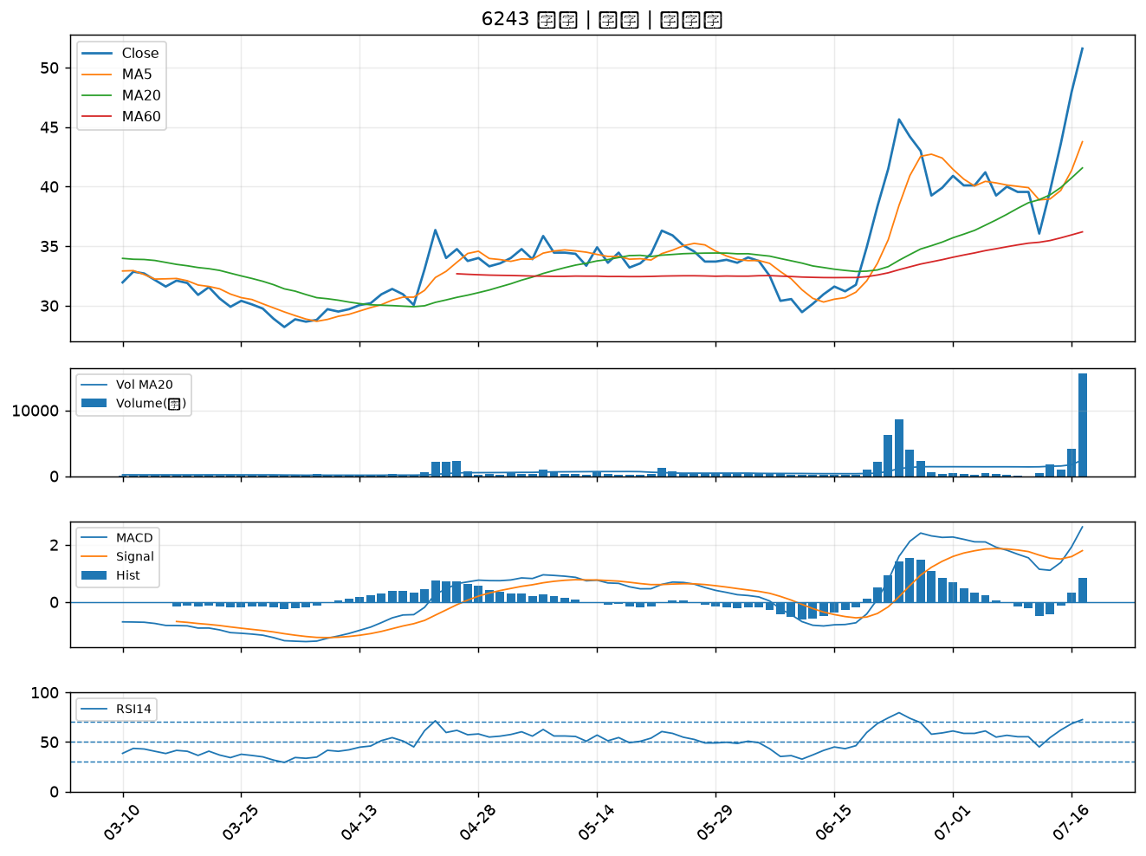

1517 利奇｜A級
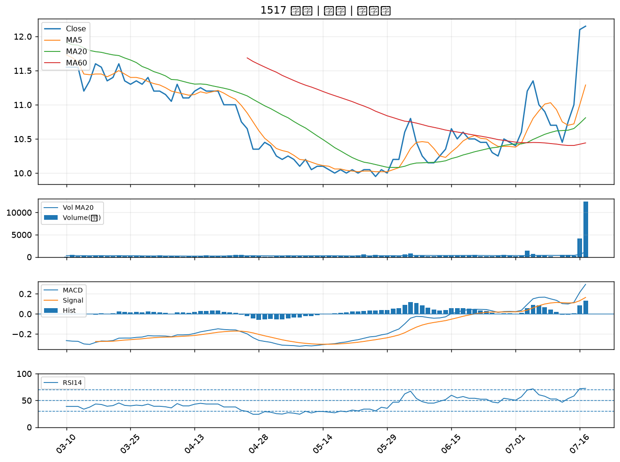

1216 統一｜A級
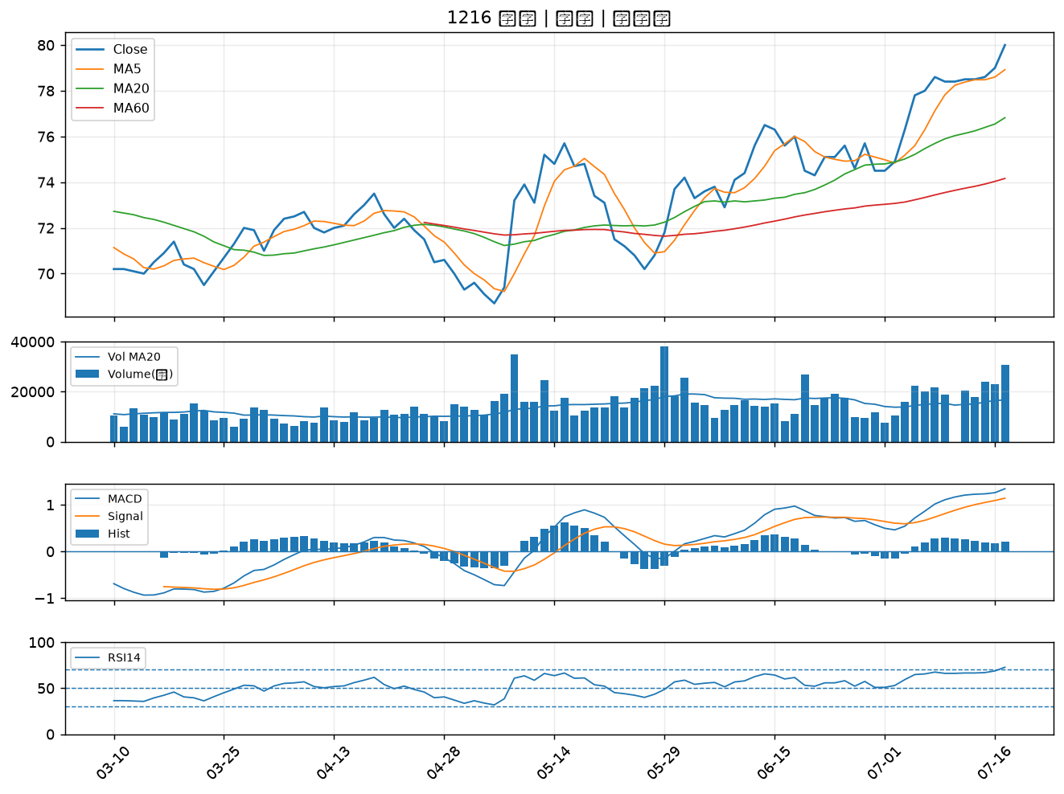

1808 潤隆｜A級
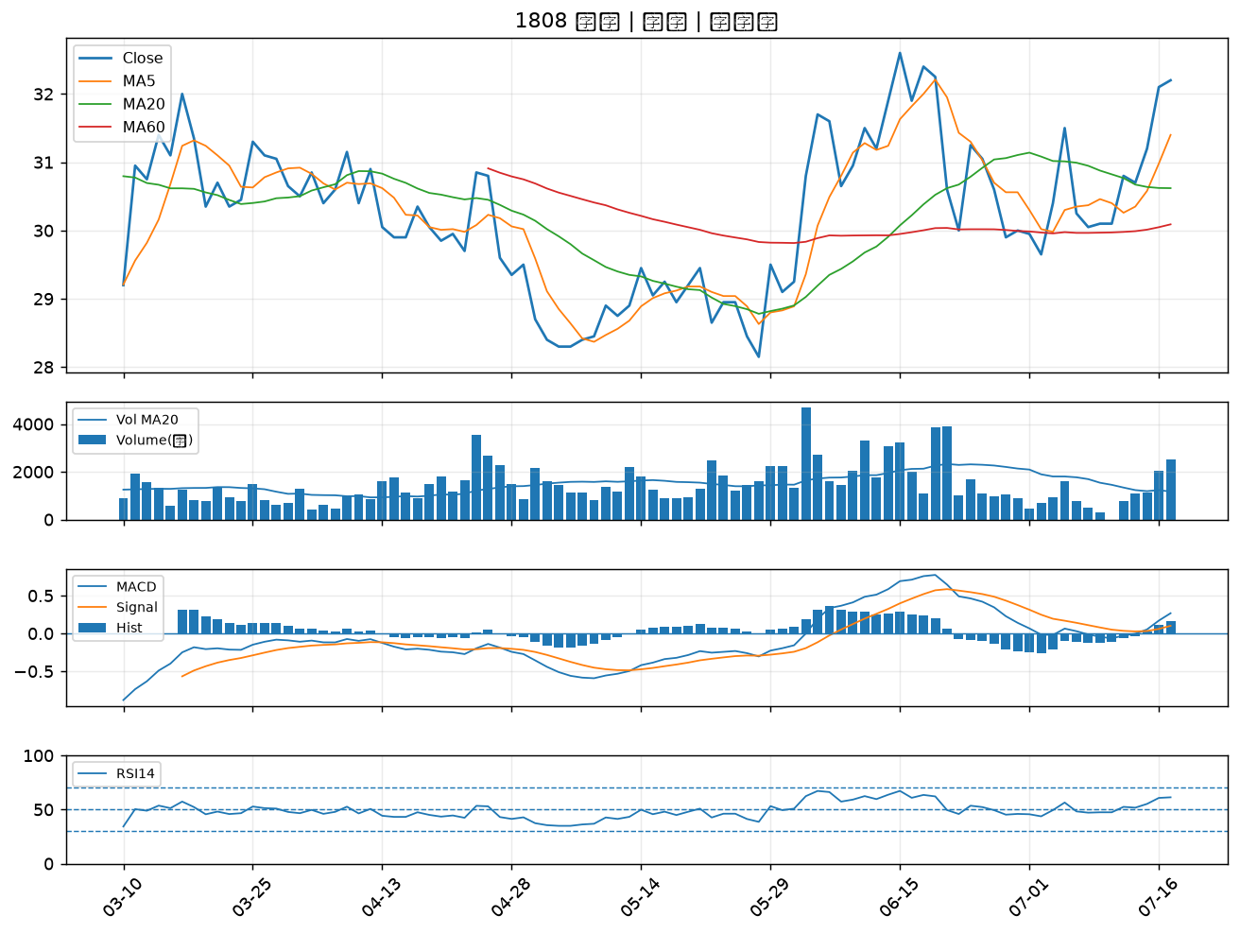

2867 三商壽｜A級
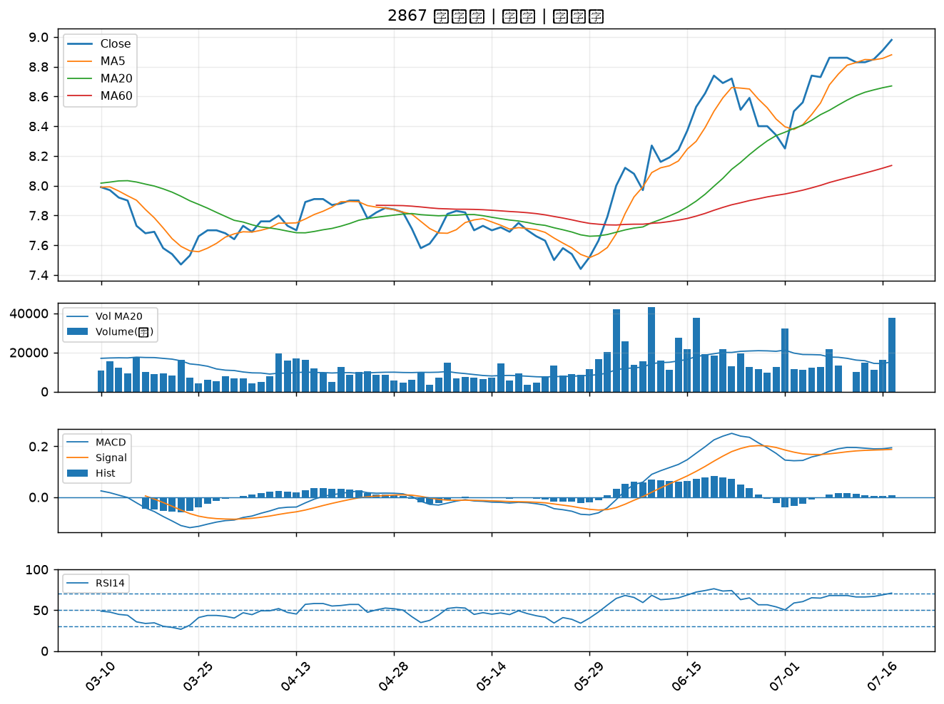

9914 美利達｜A級
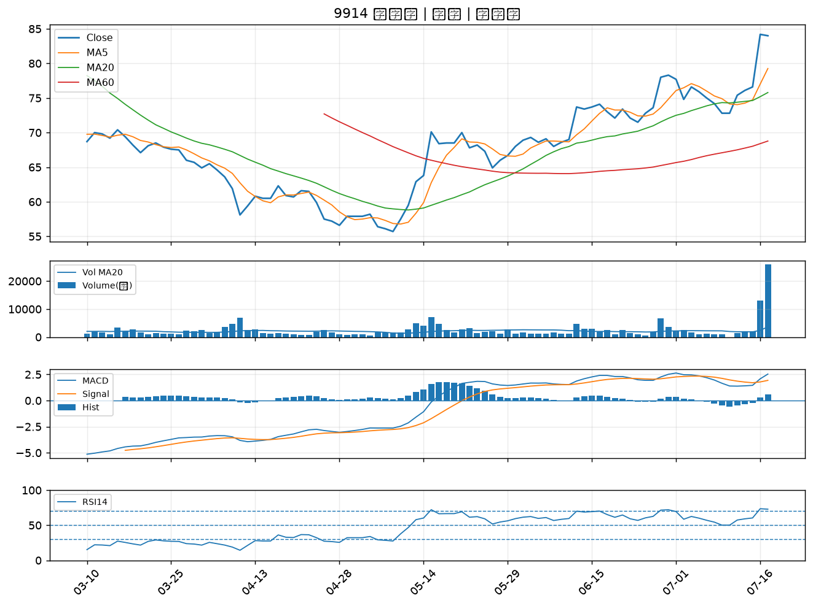

2884 玉山金｜A級
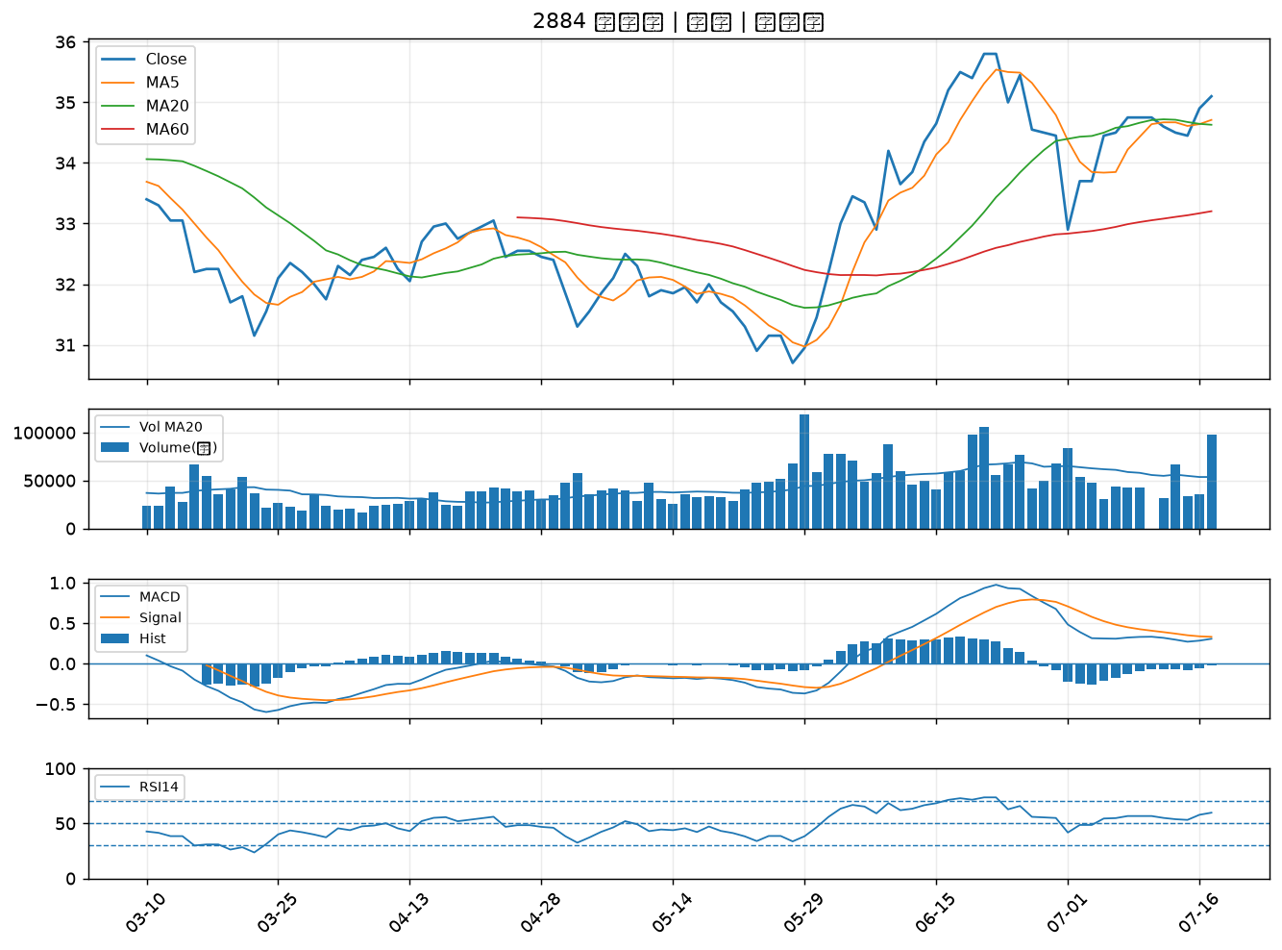

1526 日馳｜B級
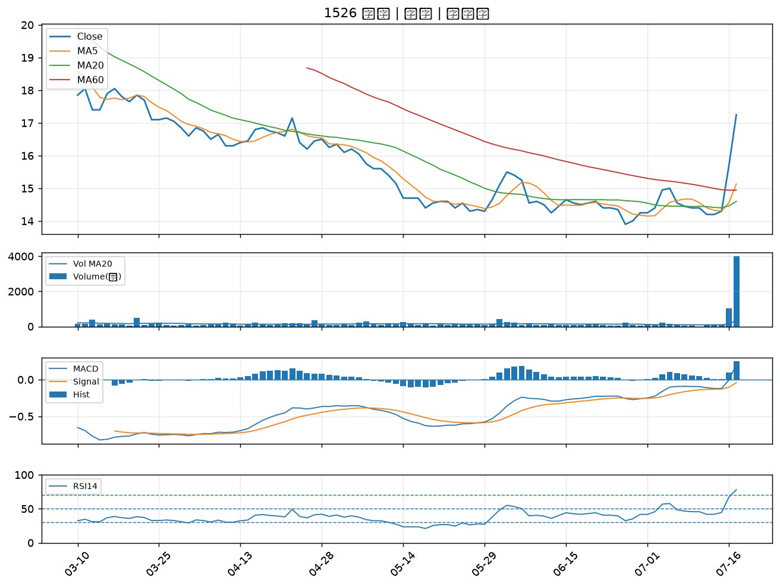

6277 宏正｜B級
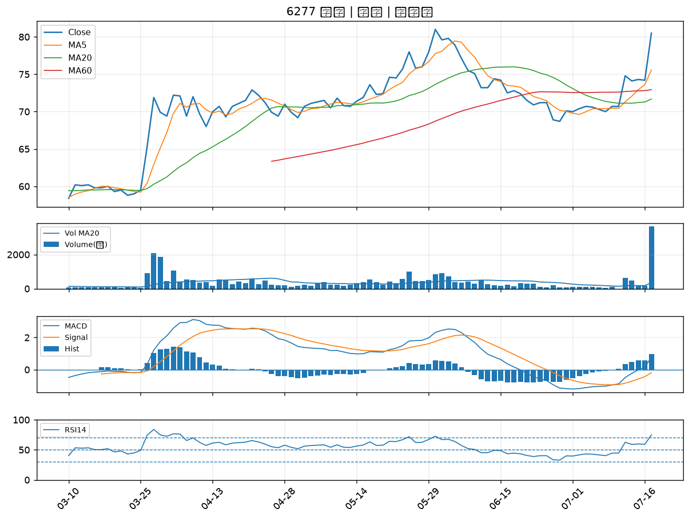

2886 兆豐金｜B級
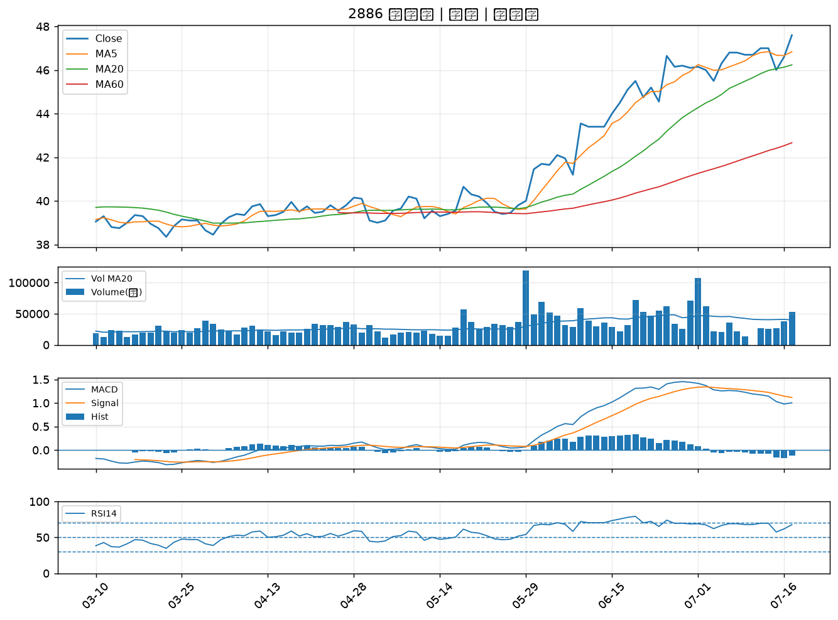

2105 正新｜B級
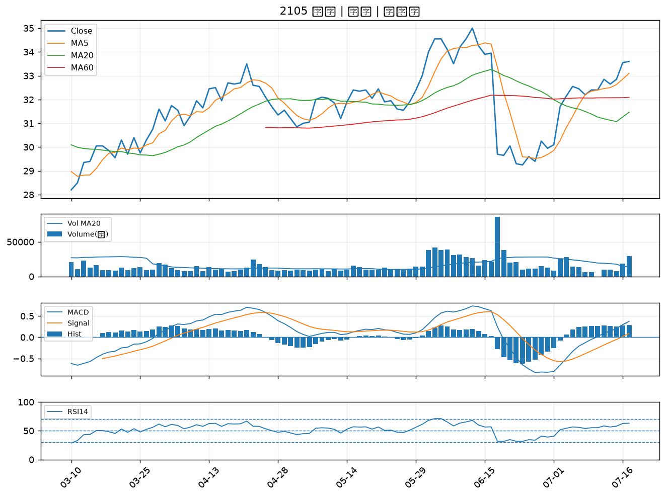

9921 巨大｜B級
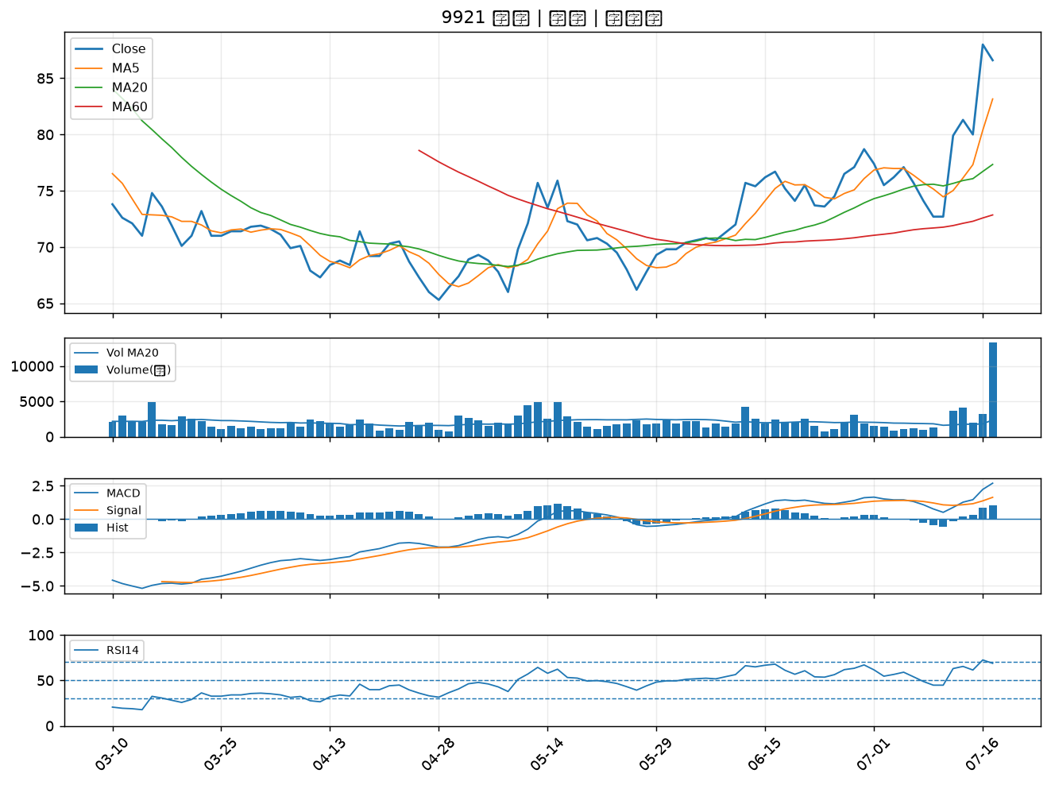

3024 憶聲｜B級
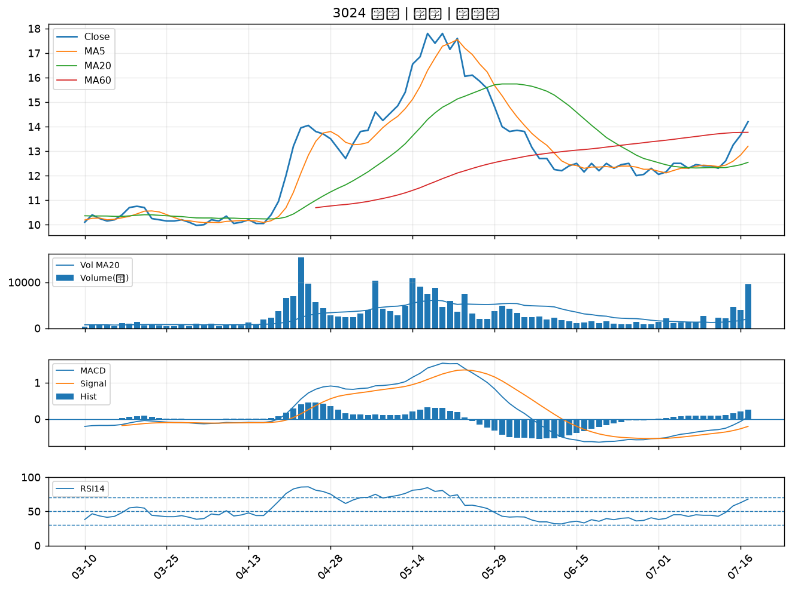

1434 福懋｜B級
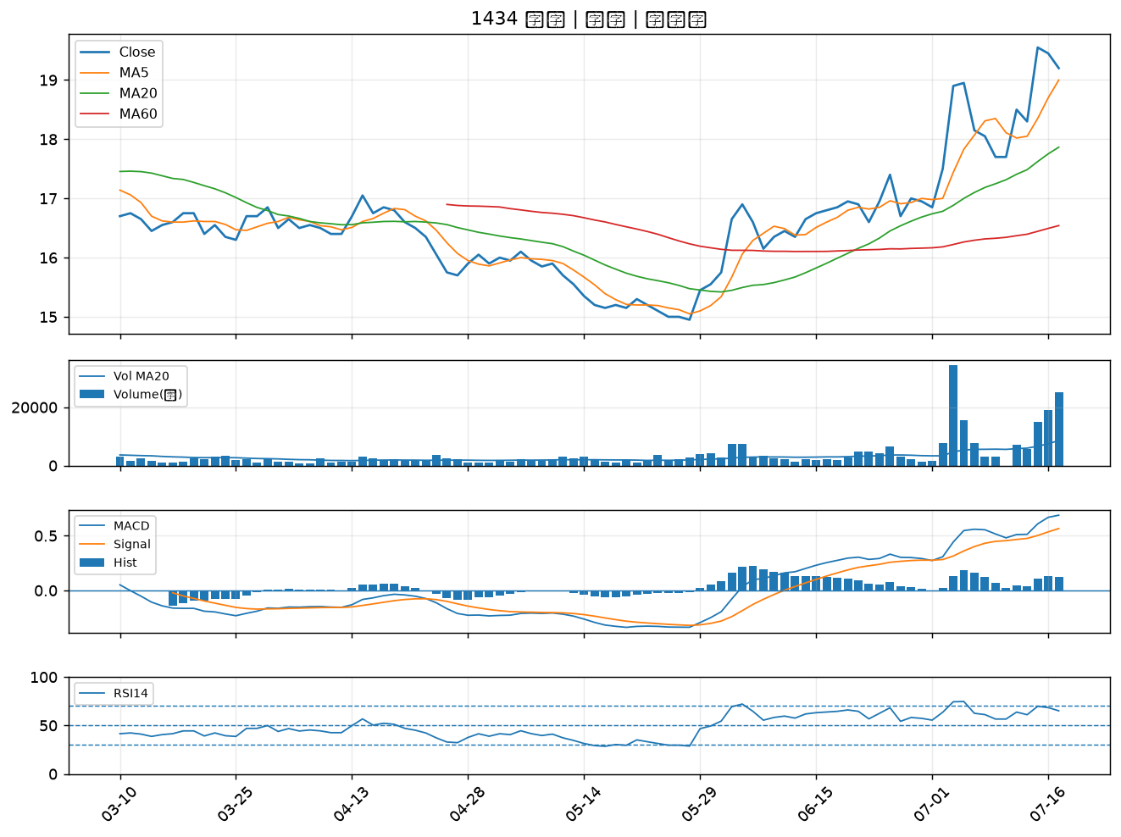

5871 中租-KY｜B級
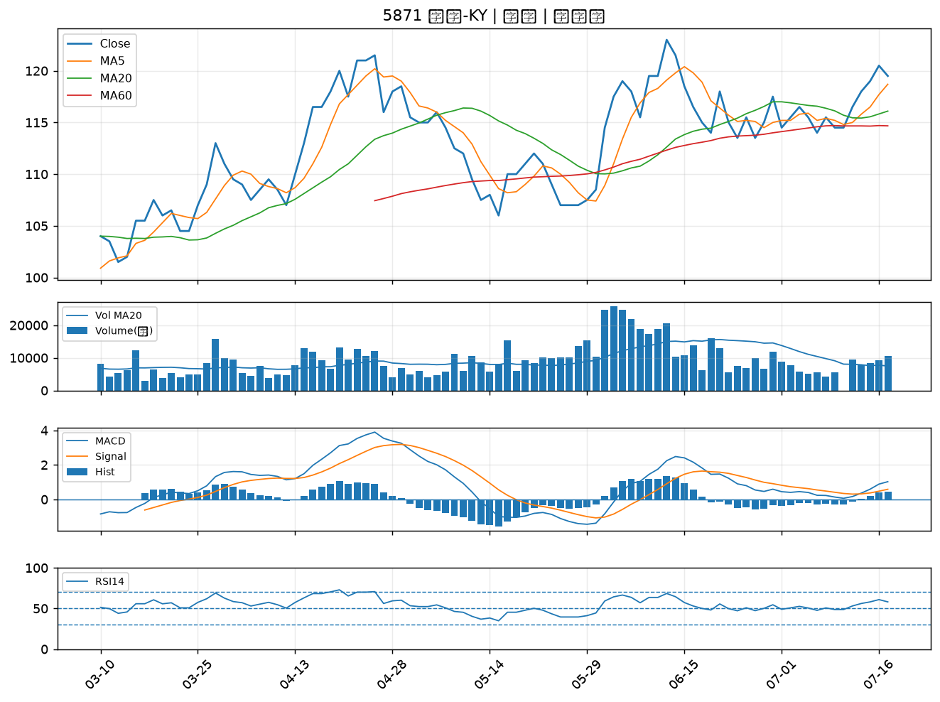

5876 上海商銀｜B級
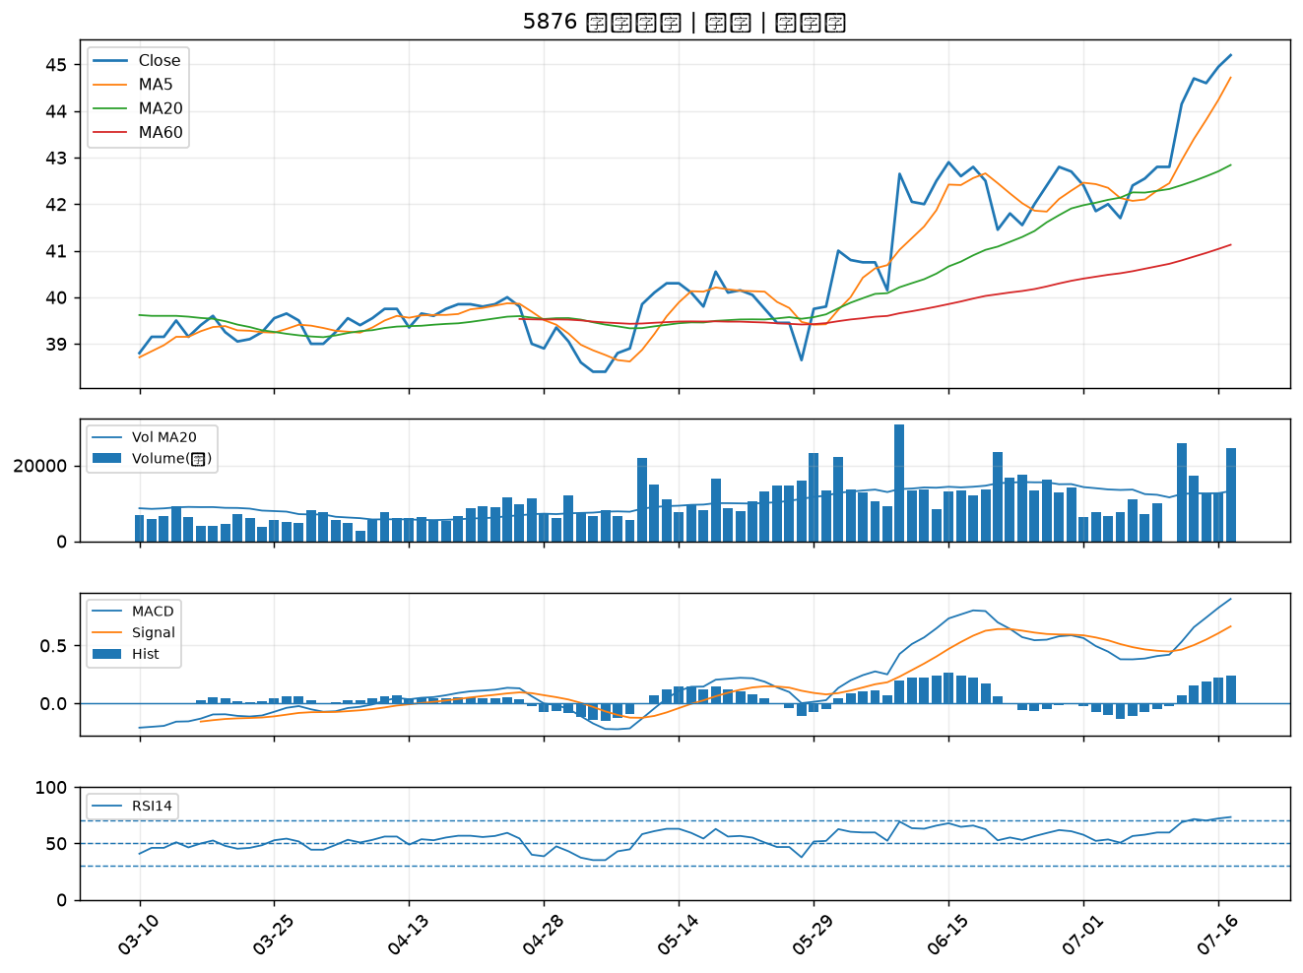

4534 慶騰｜B級
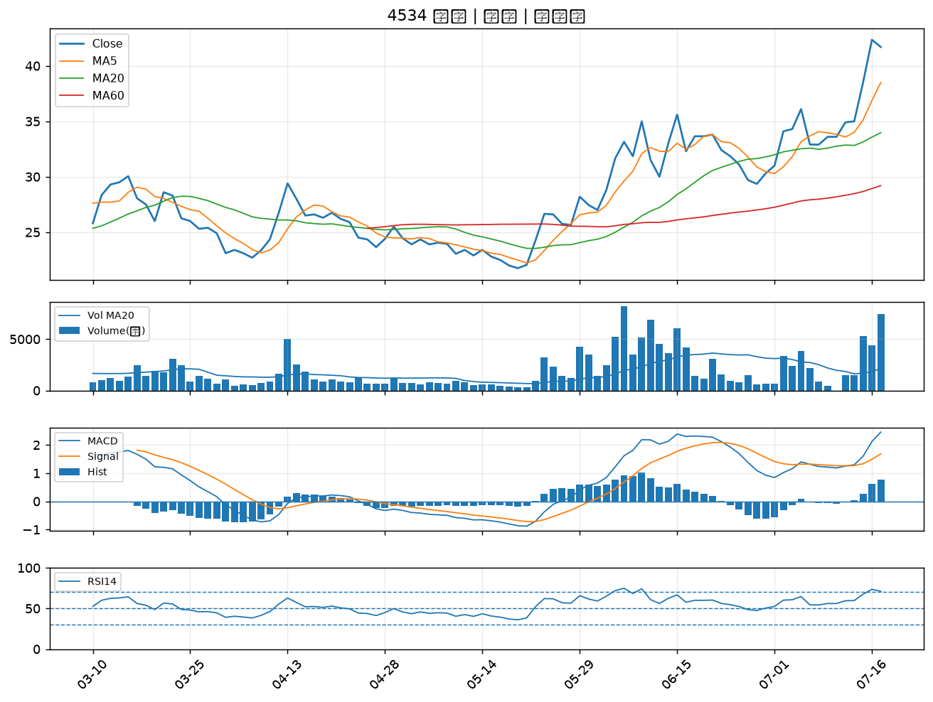

8039 台虹｜B級
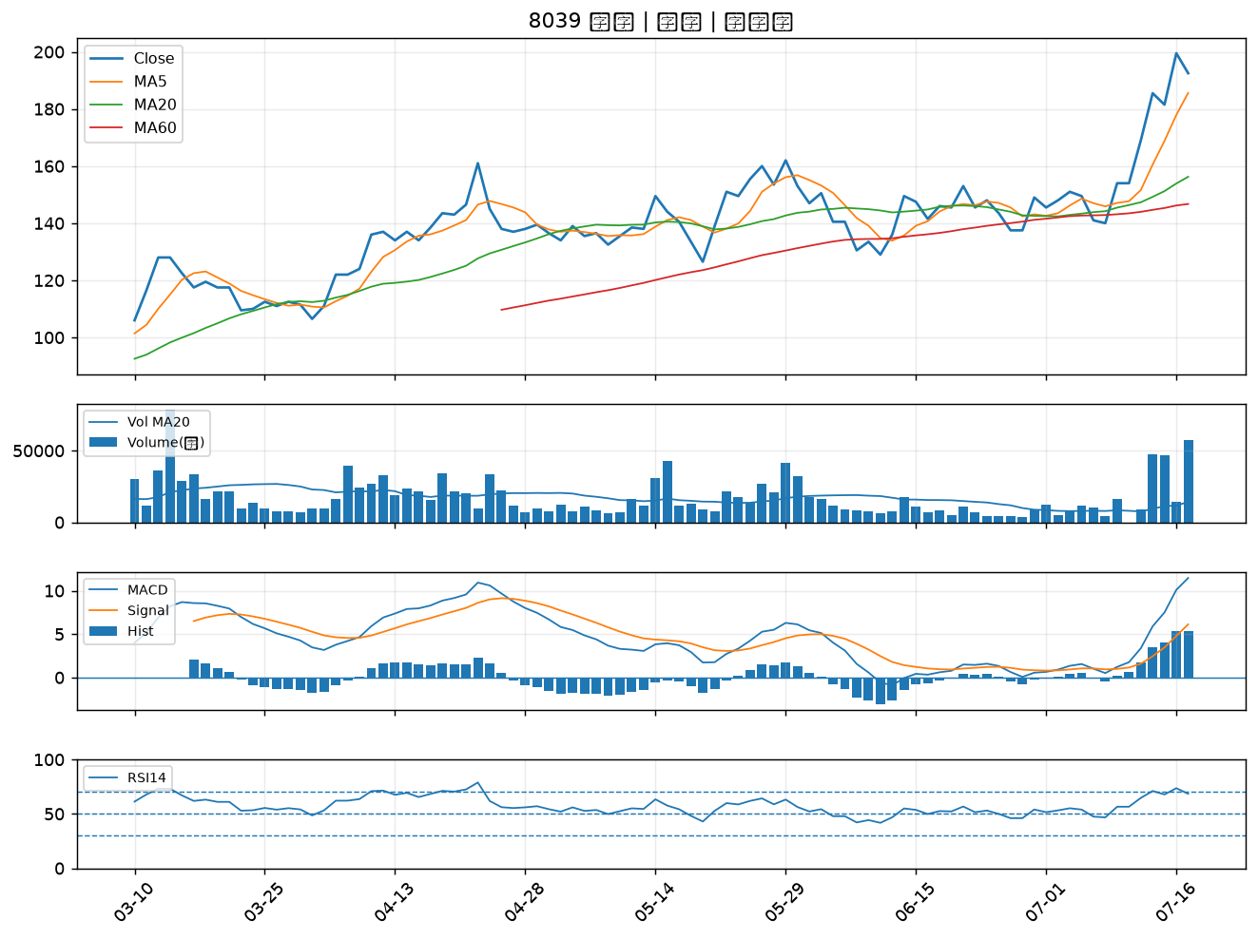

5880 合庫金｜B級
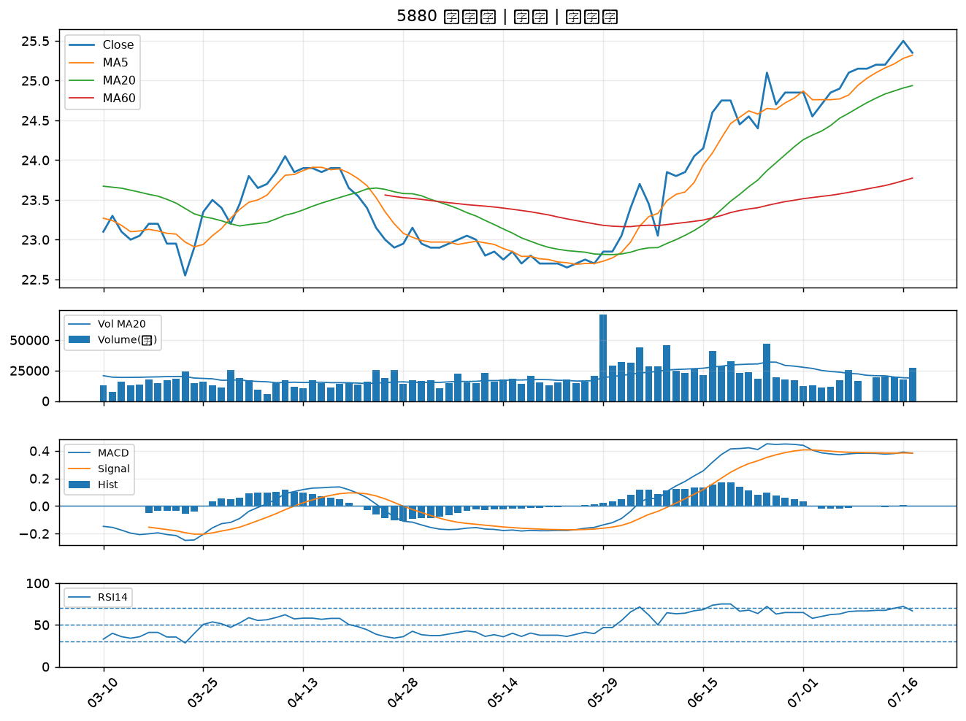

4541 晟田｜B級
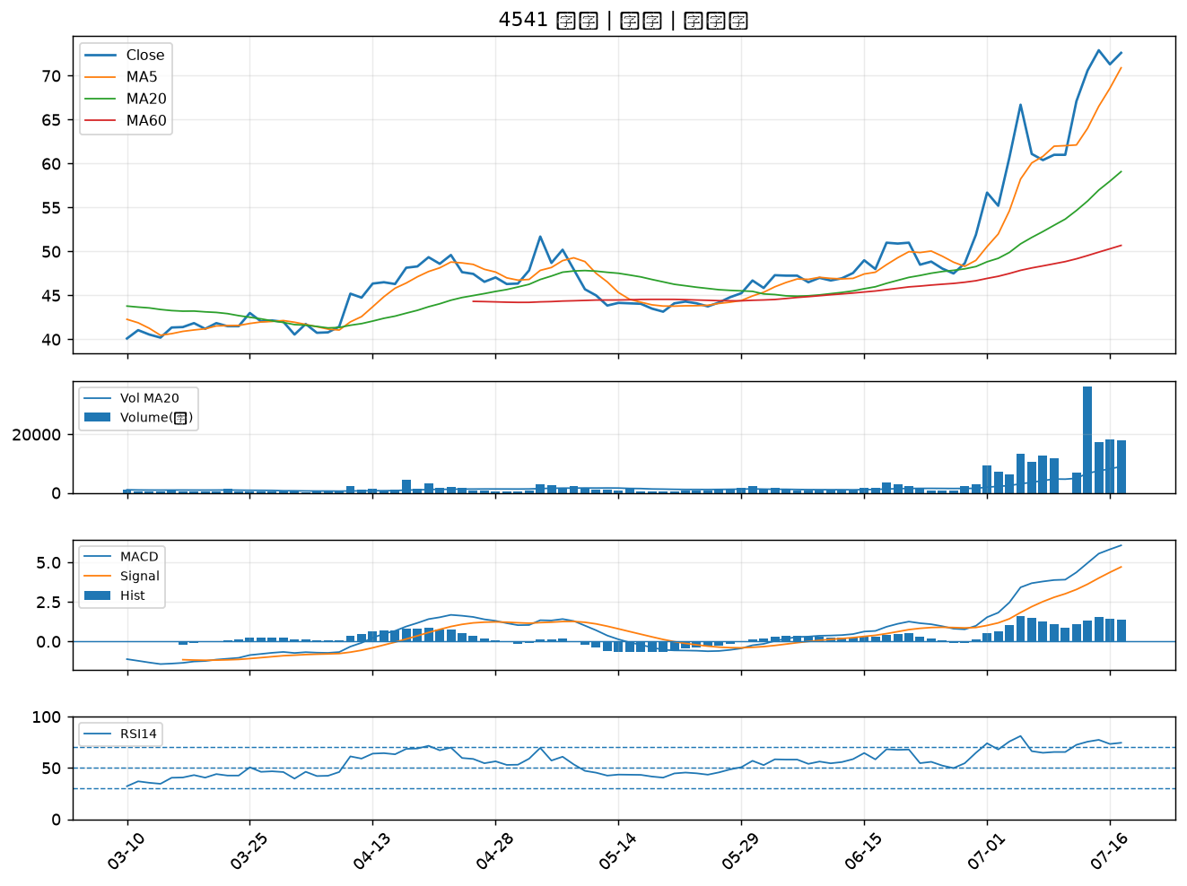

2912 統一超｜B級
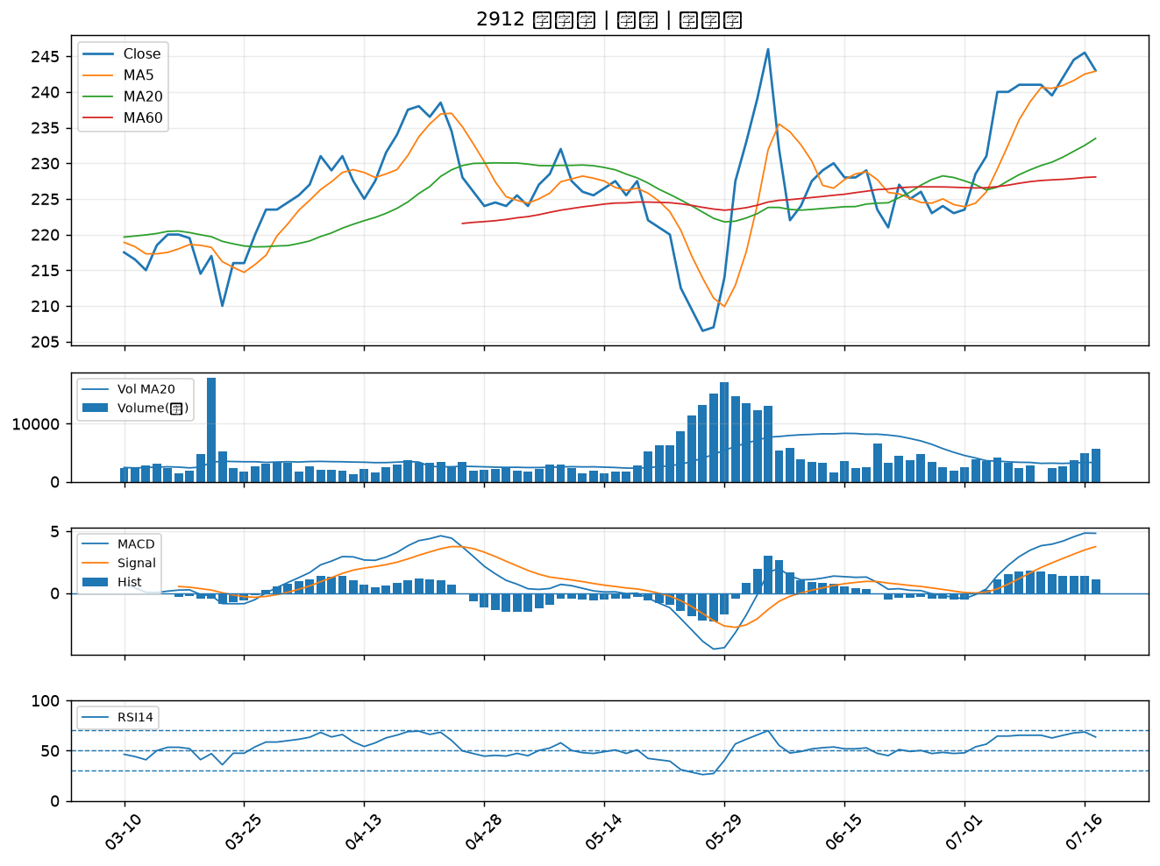

2801 彰銀｜B級
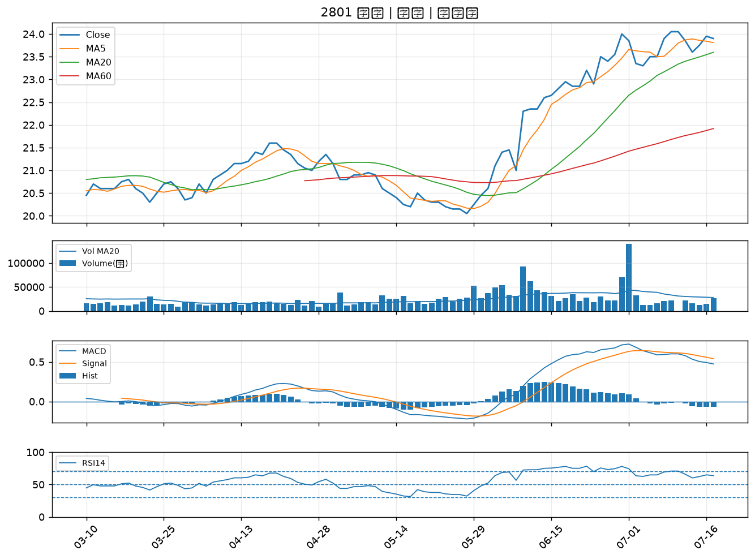

3413 京鼎｜B級
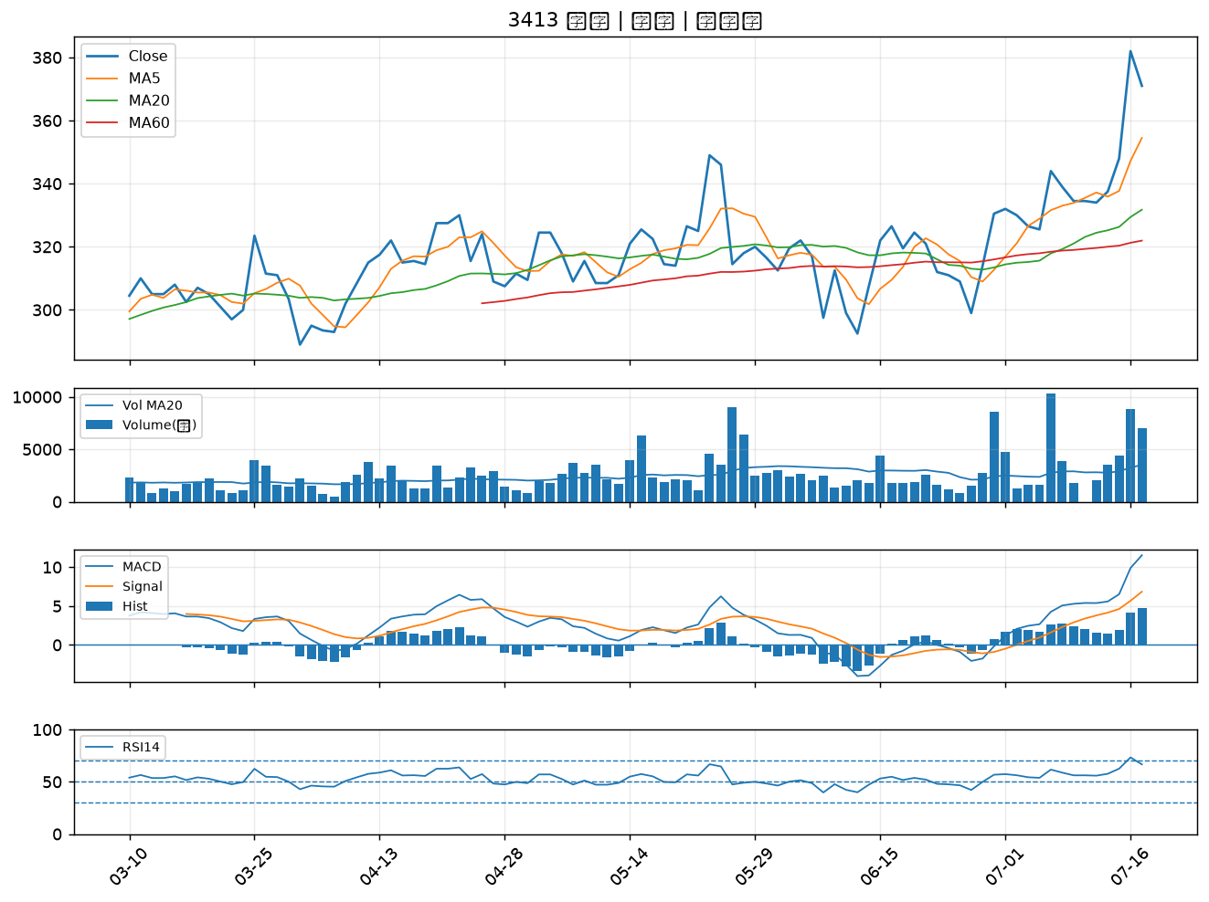

6141 柏承｜B級
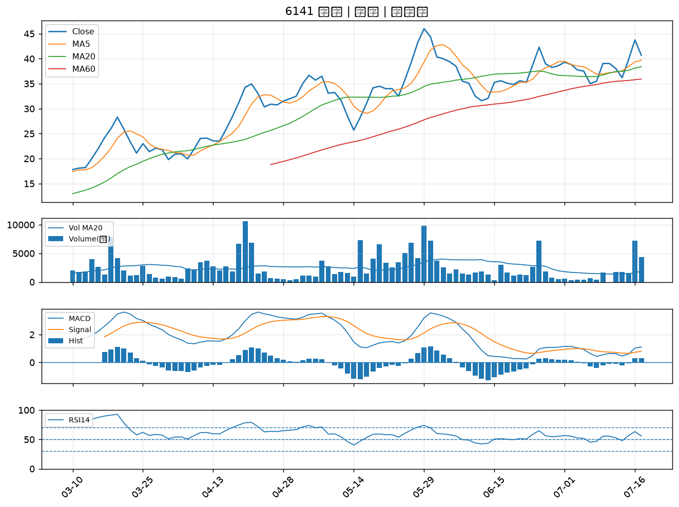

2527 宏璟｜B級
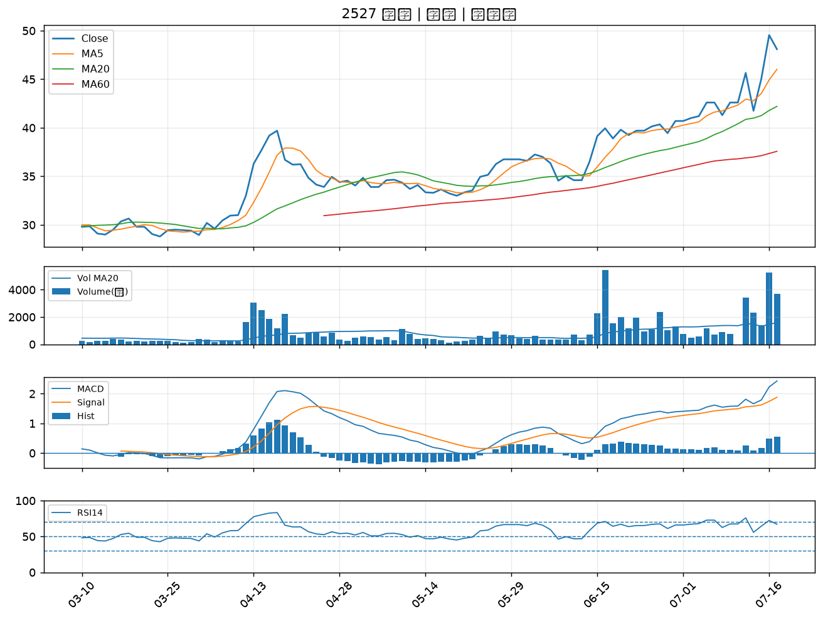

4513 福裕｜B級
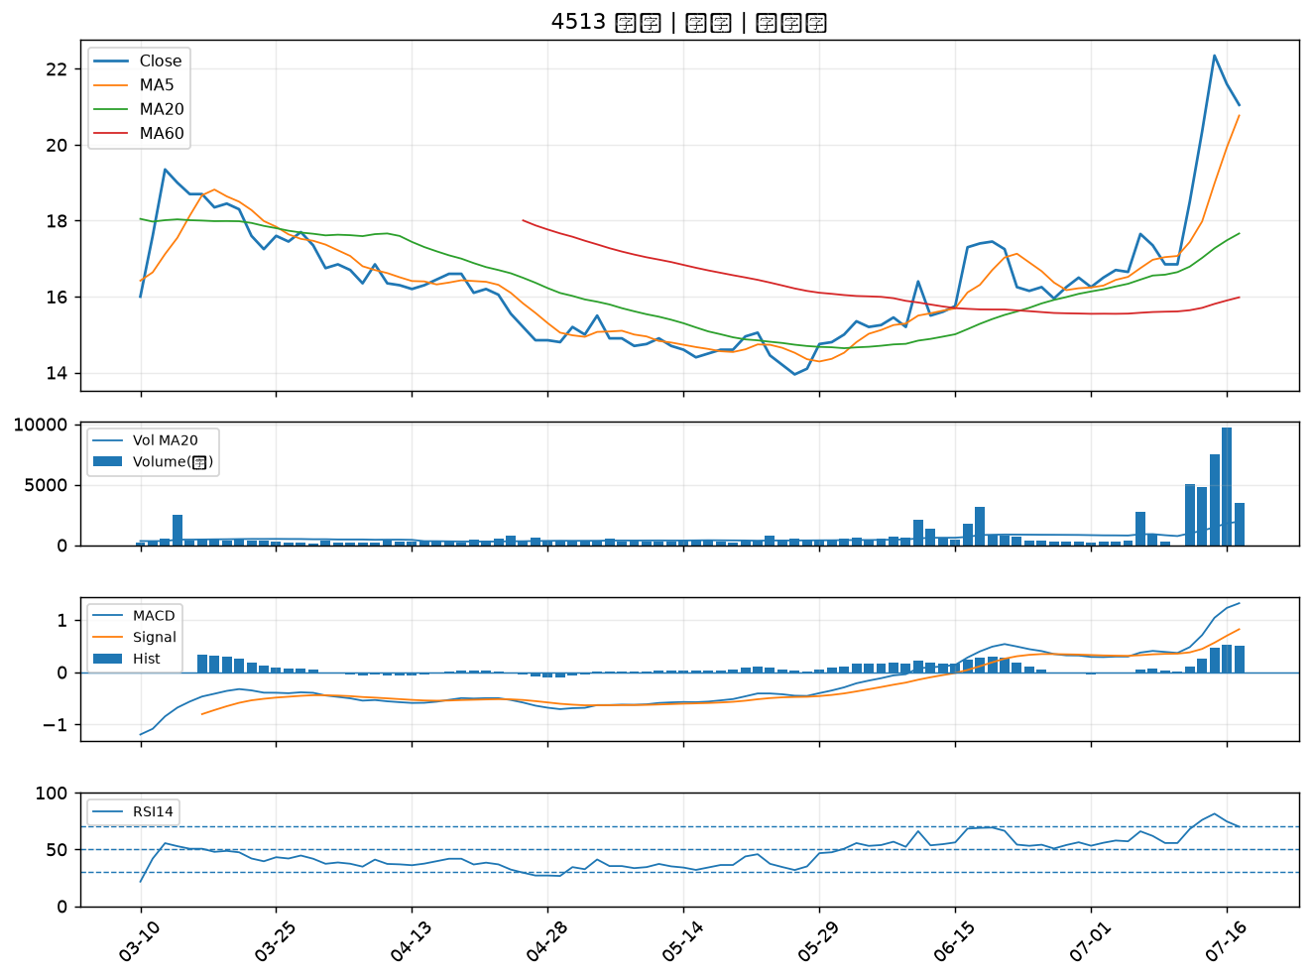

2892 第一金｜B級
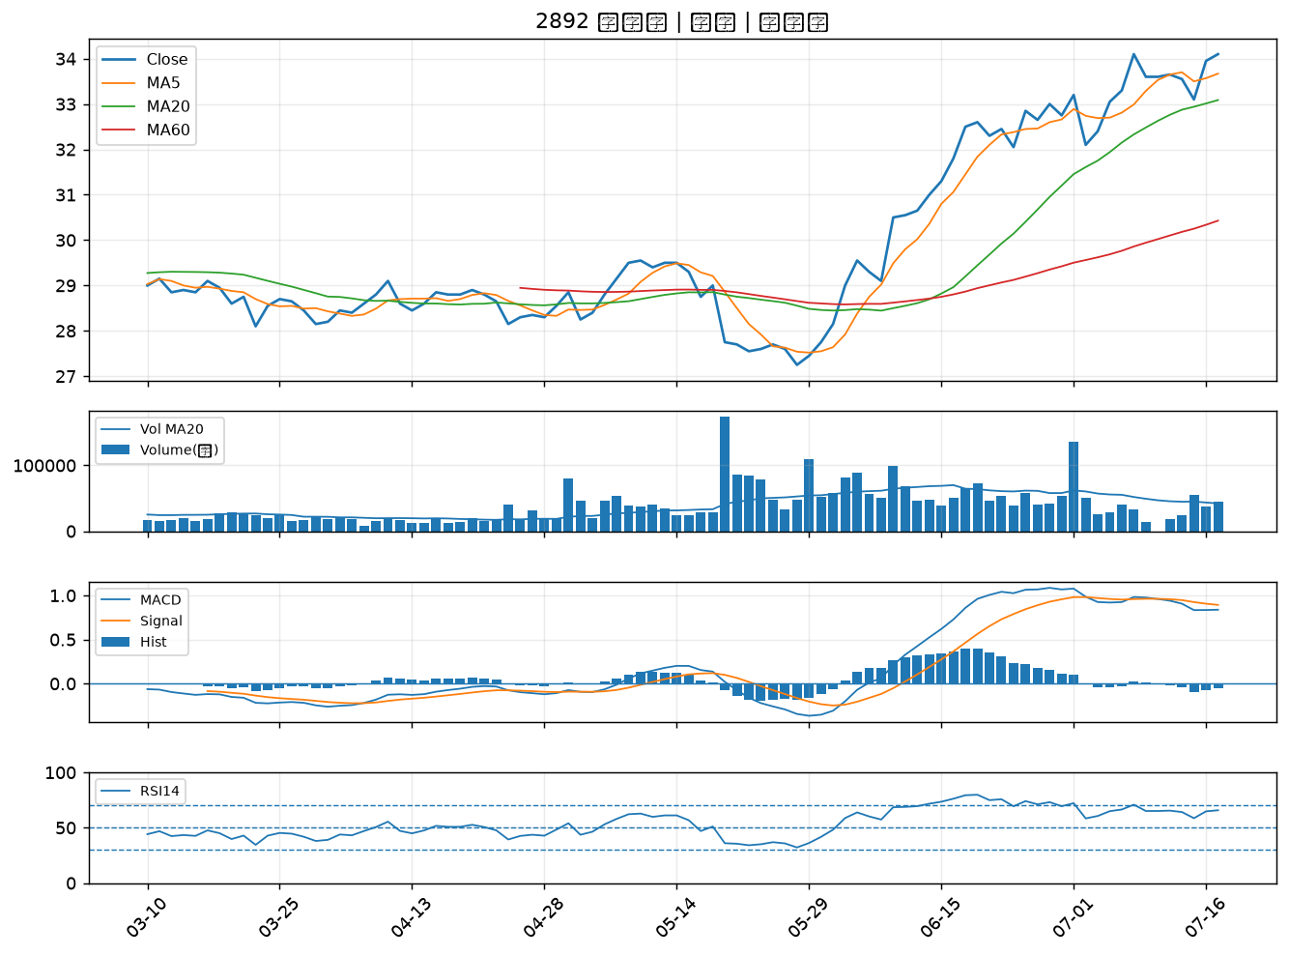

2836 高雄銀｜B級

